sume_euro_0422_graf
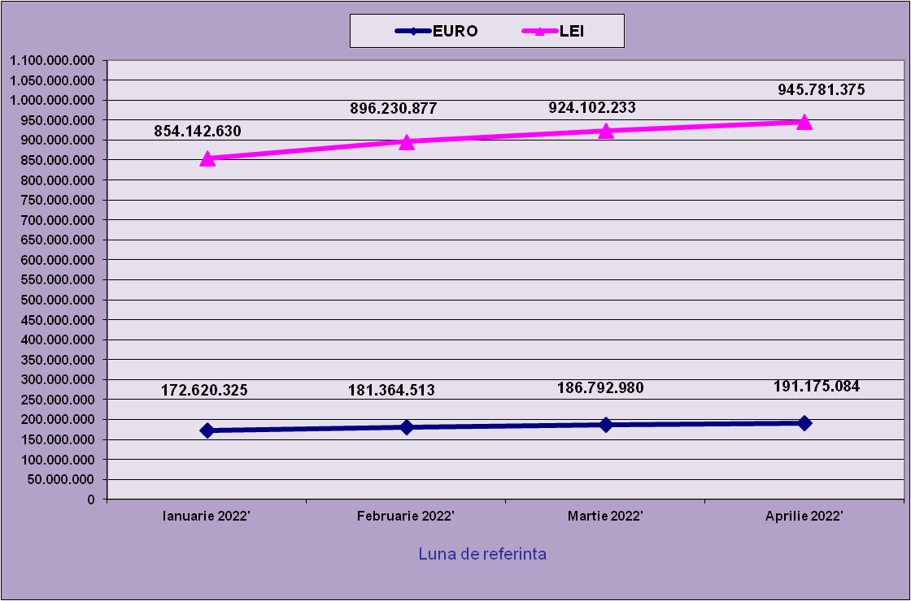
 | Ianuarie 2022' | Februarie 2022' | Martie 2022' | Aprilie 2022'
EURO | 172,620,325 | 181,364,513 | 186,792,980 | 191,175,084
LEI | 854,142,630 | 896,230,877 | 924,102,233 | 945,781,375
curs EURO | 4.9481 | 4.9416 | 4.9472 | 4.9472
 | 1Euro 4,9481 BNR 18/03/2021) | 1Euro 4,9416 BNR 18/04/2021) | 1Euro 4,9472 BNR 18/05/2021) | 1Euro 4,9472 BNR 17/06/2021)

evolutie_rp_0422_graf
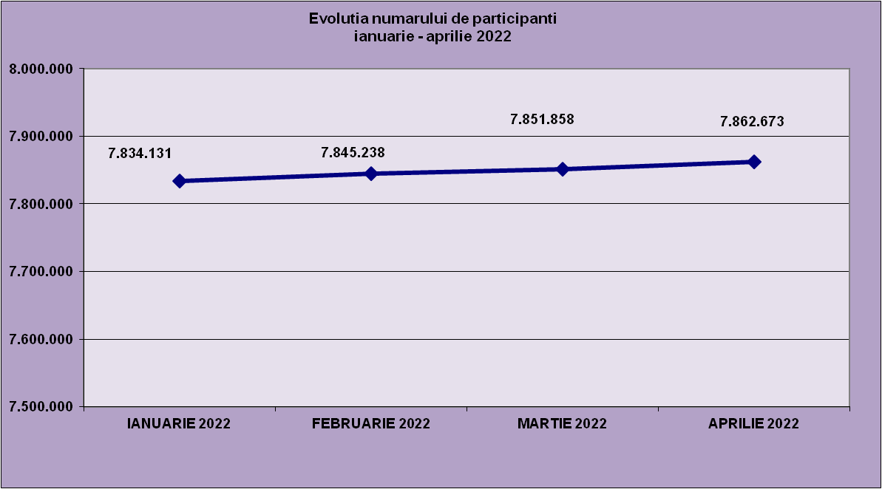
IANUARIE 2022 | FEBRUARIE 2022 | MARTIE 2022 | APRILIE 2022
7,834,131 | 7,845,238 | 7,851,858 | 7,862,673

evolutie_aleatorii_0422_graf
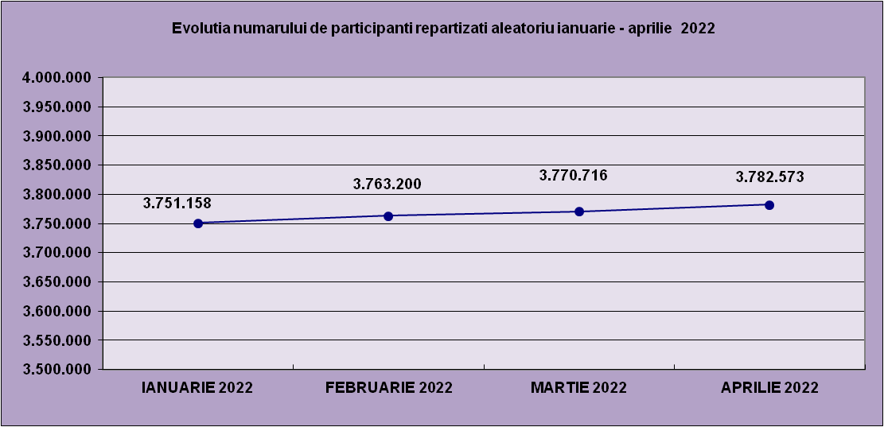
IANUARIE 2022 | FEBRUARIE 2022 | MARTIE 2022 | APRILIE 2022
3,751,158 | 3,763,200 | 3,770,716 | 3,782,573

Sheet1
Repartizarea pe sexe a participantilor la luna de referinta APRILIE 2022
femei | 3,777,251
barbati | 4,085,422

Sheet2
Situatie centralizatoare privind repartizarea pe sexe si categorii de varsta a participantilor aferente lunii de referinta APRILIE 2022
 | 15-25 ani 25-35 ani 35-45 ani peste 45 de ani
15-25 ani | 698,585
25-35 ani | 2,102,595
35-45 ani | 2,762,816
peste 45 de ani | 2,298,677

